Сhurn Rate
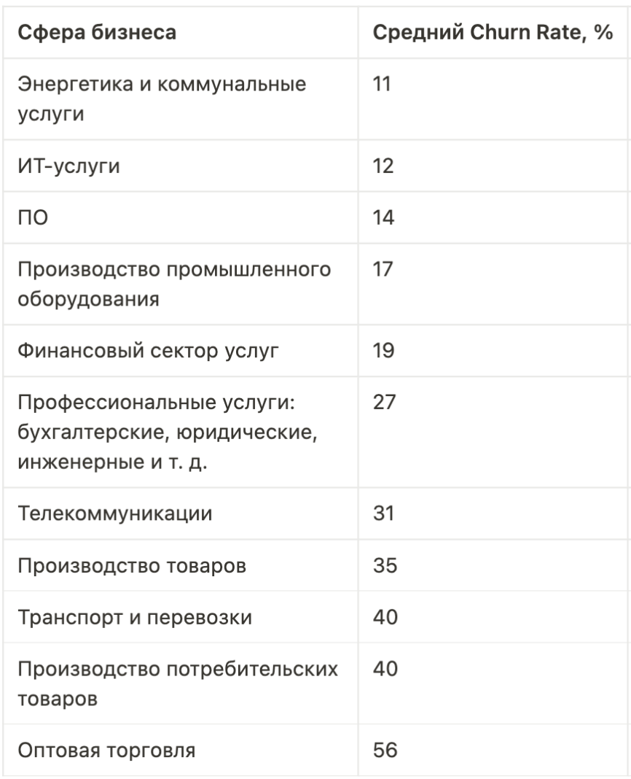

Churn Rate («чёрн рейт», коэффициент оттока клиентов) — это процент клиентов, которые перестали покупать товары и услуги компании, или отменили подписку в течение определенного периода времени, например, месяца или года.

Показатель Churn Rate отвечает на вопрос: «Из всех покупателей, которые пользовались товарами и услугами моей компании за отчëтный период, сколько не захотело вернуться и сделать повторную покупку?»

Churn Rate нужно самостоятельно вбить в ячейку для расчета в зависимости от сферы деятельности бизнеса

